交付要望書
文書番号を団体において採番していない場合は、記載不要
応募様式B（DX、地域、ネットワーク、企業立）

申請者は、博物館を中核とする団体（実行委員会等）の代表者、中核となる博物館の館長又は当該博物館の設置若しくは運営を行う法人の代表者であること。
実行委員会等の場合は、規約等に定める名称・代表者職名等と完全に一致させること。
※名称に「」等の記号がある場合、その有無についても、合わせること。
文化庁長官 殿
 |  | 補助事業者
 |  | 所 在 地 | 〒

 |  | 代表者職名
 |  | 代表者氏名
文化芸術振興費補助金 （Innovate MUSEUM事業）交付要望書
事業の名称
事業の種類
補助事業の 着手及び完了の 予定期日 | 着手
別紙４－１収支計算書①の補助対象経費の主たる事業費、その他の経費と同額であるか確認すること。
 | 完了
補助対象経費の 配分 | 主たる事業費 | #N/A
 | その他経費 | #N/A
別紙４－１収支計算書①の国庫補助要望額と同額であるか確認すること。
千円未満の額は自己負担とする。
 | 計 | #N/A
交付を受けようと する補助金の額 |  | #N/A
その他 参考となるべき 事項

文化庁との連絡窓口となる者（原則として提出書類作成者）について記入すること。
実行委員会の場合、中核館（又はその設置主体）の者とすること。
「所属・職名」欄には，博物館名（設置主体の場合は組織名）から記入すること。
「住所」欄には，そのまま封筒に記載すれば郵便物が届くように，必要であれば博物館等の名称まで記入すること。
（当方から書類等を郵送する際は，本欄に記入された住所等と補助事業者名を宛先として封筒に記入します。）
○事業担当者の連絡先について
（フリガナ） |  | 所属・職名
氏 名
住 所
T E L |  | F A X
E-mail
（記載上の注意）
別紙として、事業内容に応じて必要な書類を添付すること。
（注）用紙は日本産業規格Ａ４とする。

別紙1-1 補助事業者の概要
フリガナのみ追記してください。
別紙1-1
補助事業者（補助の対象となる者）の概要
（フリガナ）
事業者名称 | 0
代表者職名 | 0 |  | （フリガナ）
黄色欄は「交付要望書」のシートから自動転記
 |  |  | 氏名 | 0
所在地 | 〒
 | 0
電話番号 |  |  | ＦＡＸ番号
役員 | 役職名 | 氏名 | 所属先組織名・職名

本事業に関わる 主な職員 | 役職名 | 氏名 | 所属先組織名・職名

・同一の事業内容で、令和４年度～令和６年度に、Innovate MUSEUM事業に採択された実績があれば、記載してください。
・新規事業と見なせるかどうかは、別紙2の記載事項を踏まえ、総合的に審査が行われます。今回応募した事業が、過去に採択された事業と同一のものと見なされる場合は、補助率が適用されます。
Innnovate MUSEUM事業での採択実績 | 実施年度 | 採択事業

※ 補助事業者の定款に類する規約、会計規則を併せて提出すること。

別紙1-2 中核館、連携先概要
別紙1-2
中核館及び連携先の概要

正式名称を記載すること。
〇中核となる博物館（中核館）について
（フリガナ）
施設名
設置者名
「登録等」上段欄で、「その他（博物館類似施設）」を選択した場合、登録又は指定を申請する計画を記載すること。
例：令和６年度中、登録博物館を目指し、申請予定
館種
登録等

一部でも指定管理者制度を導入している場合は「指定管理者制度導入館」を選択し、その他の場合は「直営館」を選択すること。
運営形態

「種類」欄で「博物館」を選択した場合のみ、「館種」「登録等」欄に記入すること。
（「その他」を選択した場合は、「館種」「登録等」の欄には記入しない。）
自治体と連携する場合は「自治体」を選択すること。
〇中核館以外の連携先について |  | 事業実施における役割
団体・ 機関名 | 種類
 | 館種
 | 登録等
団体・ 機関名 | 種類
 | 館種
 | 登録等
団体・ 機関名 | 種類
 | 館種
 | 登録等
団体・ 機関名 | 種類
 | 館種
 | 登録等
欄が足りない場合は適宜追加し、中核館を除くすべての連携先（実行委員会においては構成団体）について記入すること。
団体・ 機関名 | 種類
 | 館種
 | 登録等
団体・ 機関名 | 種類
 | 館種
 | 登録等

別紙１-3 有期雇用人材（※）
別紙1-3 （有期雇用人材を雇用する場合のみ、雇用する人数分提出すること。）
有期雇用人材の職務と主な経歴
(フリガナ)
氏名
発令される職名を記載すること。
所属・役職
 |  | 常勤（任期あり） | 任 期：令和 年 月 日～令和 年 月 日
 |  | 非常勤 | 任 期：令和 年 月 日～令和 年 月 日
団体や会社等に所属している場合は，その名称と肩書について記載すること。
フリーランスの場合は、使用している肩書を記載すること。
担当業務 （連携先での 活動計画）
経歴 | 期間 |  | 所属及び職務内容
 | 年 月 日から
 | 年 月 日まで
 | 年 月 日から
 | 年 月 日まで
 | 年 月 日から
 | 年 月 日まで
 | 年 月 日から
 | 年 月 日まで
 | 年 月 日から
 | 年 月 日まで
 | 年 月 日から
 | 年 月 日まで
 | 年 月 日から
 | 年 月 日まで
これまで 携わったことのある文化事業 | 日付（ 年 月） |  | 事業名 | 役職・担当等

勤務形態において特筆すべきことなど、必要な情報を記載すること。
備考
※ １人あたり１ページに収まるように記入すること。なお、複数人の場合は，この頁をコピーして追加してください。
※ 有期雇用職員の雇用を計画する場合は、人事規程・規則等の根拠を添付して提出すること。

別紙2 全体計画書
別紙2
全体計画書①
A.事業の名称 | 0

（２）museum DX推進事業はア～ウの取組を全て含むこと。
（３）地域課題対応支援事業及び（４）ネットワークの形成による広域等課題対応事業は、複数選択可。gを選択した場合は、下の欄にその概要を具体的に記載すること。
（５）企業立博物館と自治体との連携による地域還元型取組支援事業はア～ウの取組を全て含むこと。
B.事業の種類
C.取組項目

一過性のイベント的な計画ではなく、事業終了後にも継続的な実施が計画され、長期的な効果が期待できるかを審査するために、記載いただくものです。
当事業は単年度事業であり、当申請の採択が、来年度以降の採択を約束するものではありませんが、中期的（３年程度）見通しをもって事業計画を立案いただきますようお願いいたします。
２年目、３年目の事業として申請される場合は、過去の事業実績を記載してください。
※上記「C.取組項目」で「g.その他」を選択した場合は、その概要を具体的に記載
新規・継続 | １年目
１年目（令和●年度）の取組概要
新規事業（１年目）として申請される場合は、当年度の取組を踏まえ、翌年度以降に予定している事業展開を、２年目の欄に記載してください。なお、今回、採択された場合も、２年目の採択を保証するものではありませんので、補助金獲得を前提としない形でご記入ください。（２年目に同一事業の実施を予定しない場合は空欄で構いません。）
２年目の事業として申請される場合は、当該年度の取組概要を記載してください。
３年目の事業として申請される場合は、昨年度の事業実績を記載してください。
２年目（令和●年度）の取組概要
新規事業（１年目）及び２年目の事業として申請される場合は、当年度の取組を踏まえ、翌年度以降に予定している事業展開を、３年目の欄に記載してください。なお、今回、採択された場合も、３年目の採択を保証するものではありませんので、補助金獲得を前提としない形でご記入ください。（３年目の同一事業の実施を予定しない場合は空欄で構いません。）
３年目の事業として申請される場合は、当該年度の取組概要を記載してください。
３年目（令和●年度）の取組概要
４年目（令和●年度）以降の事業構想
※本紙については１枚に収まるように記入してください。文字の大きさは10pt以上

別紙3 事業計画書①
提出書類を作成する際は，各別紙の間で必ず整合性を取ること。
（記入例では，想定される多様なケースを示すため，整合性は必ずしも取れているわけではない。）
別紙3-1
事業計画書①（実施日程表）
事業の名称

行事等の開催や作成物の完成だけでなく，検討，準備，広報，報告（効果の検証等）の日程についても記入すること。
 | ４月 |  |  | ５月 |  |  | ６月 |  |  | ７月 |  |  | ８月 |  |  | ９月 |  |  | １０月 |  |  | １１月 |  |  | １２月 |  |  | １月 |  |  | ２月
 | 上 旬 | 中 旬 | 下 旬 | 上 旬 | 中 旬 | 下 旬 | 上 旬 | 中 旬 | 下 旬 | 上 旬 | 中 旬 | 下 旬 | 上 旬 | 中 旬 | 下 旬 | 上 旬 | 中 旬 | 下 旬 | 上 旬 | 中 旬 | 下 旬 | 上 旬 | 中 旬 | 下 旬 | 上 旬 | 中 旬 | 下 旬 | 上 旬 | 中 旬 | 下 旬 | 上 旬 | 中 旬 | 下 旬

別紙3-2 事業計画書②
事業計画書①に基づき活動名を記載してください。
なお、本紙については活動ごとにご作成ください。
別紙3-2
事業計画書（具体的な活動内容）
活動名

事項①
事項名
実施時期 |  |  | 実施場所
講師・ 出席者等名 | 役割 | 氏名 |  | 所属・職名

当該事項の実施に当たり、報償費又は旅費の支給対象となる会議の出席者、講師、指導者、調査者、招へい者等について記載してください。行が足りない場合適宜追加してください。（逆に余った場合は削除してかまいません。）

当該事項の対象者、シンポジウム等を開催する場合は参加予定人数をあわせて記載してください。
実施した結果、そのような成果（アウトプット）を得るかを明示してください。また、作成する印刷物等があればその内容と数量も記載してください。
当該事項の内容について簡潔に記載してください。
対象者・ 参加予定人数
事項の目的 (アウトプットと 期待効果)
実施内容

事項②
事項名
実施時期 |  |  | 実施場所
講師・ 出席者等名 | 役割 | 氏名 |  | 所属・職名
提出書類を作成する際は，各別紙の間で必ず整合性を取ること。
（記入例では，想定される多様なケースを示すため，整合性は必ずしも取れているわけではない。）

対象者・ 参加予定人数
事項の目的 (アウトプットと 期待効果)
内容

別紙4-1 収支計算書①
別紙4-1
収支計算書①
 |  | ＜取組区分＞
 | 新規or継続 | １年目
 | 事業の種類 | 0

 | ○消費税等仕入控除税額の取扱い | #N/A
・行や列を削除しないこと。金額が 0 の場合は「0」を記入すること

＜収入の部＞ |  |  |  |  |  |  | （単位：円）
経費区分 |  | 収入総額 （（A）＋（D）） | 補助対象外経費 |  | 補助対象経費 （（（A）+（D））-（（c）+(f））-（（b）の合計）） | 国庫補助要望額 | 自己負担額
 |  |  | 消費税等 仕入控除税額 （（C）＋（F）） | 国庫補助以外の額 （（b）の総額）
収入額 |  | 0 | #N/A | 0 | #N/A | #N/A | #N/A

【参考】事業収入の取り扱いについて
当補助事業で得られた収入は事業費に充当する必要があります。
自己負担額に事業収入を充当しても、なお、余剰がある場合には、交付決定額からその金額を差し引いた金額が、交付金額となります。
提出された実績報告書において審査しますので、あらかじめご留意ください。
＜支出の部＞
経費内訳 経費区分 |  | 支出予定総額（a） | 国庫補助以外の 対象経費（b） | 補助対象経費 （（a）－（b））

主たる事業費 |  | #N/A | 0 | #N/A
 | 賃金 | 0 | 0 | 0
 | 共済費 | 0 | 0 | 0
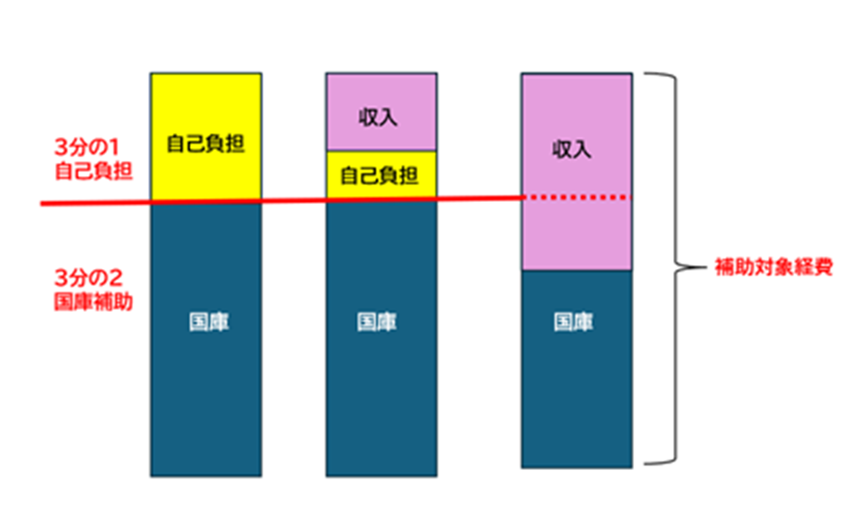
 | 報償費 | 0 | 0 | 0
 | 旅費 | 0 | 0 | 0
 | 使用料及び借料 | 0 | 0 | 0
 | 役務費 | 0 | 0 | 0
 | 委託費 | 0 | 0 | 0
 | 請負費 | 0 | 0 | 0
 | 需用費 | 0 | 0 | 0
 | 小計 (A) | 0 | 0 | 0
 | うち課税対象外経費(B） | 0 |  | 0
 | 消費税等仕入控除税額（c） {(A)-(B)}×10/110 | #N/A |  | #N/A

その他の経費（事務費） |  | #N/A | 0 | #N/A
 | 賃金 | 0 | 0 | 0
 | 共済費 | 0 | 0 | 0
 | 旅費 | 0 | 0 | 0
 | 役務費 | 0 | 0 | 0
 | 需用費 | 0 | 0 | 0
 | 小計 (D) | 0 | 0 | 0
 | うち課税対象外経費(E) | 0 |  | 0
 | 消費税等仕入控除税額（f） {(D)-(E)}×10/110 | #N/A |  | #N/A

支出総額［経費合計］ （総事業費）（（A）+（D）） |  |  |  | 0
課税対象外経費合計（（B）+（E）） |  |  |  | 0
補助対象外経費 |  | 消費税等仕入控除税額合計 （（c）+(f）） |  | #N/A
 |  | 国庫補助以外の額合計 （（b）の合計） |  | 0
補助対象経費合計 （（（A）+（D））-（（c）+(f））-（（b）の合計）） |  |  |  | #N/A

※消費税等仕入控除税額の控除について 事業費、事務費の内，消費税・地方消費税より仕入控除税額については本補助金の補助対象とはなりません。 消費税等仕入控除調整を行う課税事業者の補助対象経費は下記の通り計算されます。 ・確認事項「ア」に該当する事業者：(C)=(A)-{(A)－(B)}×10/110 ・確認事項「イ」～「オ」に該当する事業者 ：(C)=(A) （文化芸術振興費補助金（Innovate MUSEUM事業）交付要綱第12条2項参照）

別紙5 国宝・重文リスト
別紙5
国宝・重要文化財リスト
文化財の名称
指定の別
実施項目
開催内容等
具体的な 使用方法
国宝・重要文化財を事業で使用する場合のみ記入すること。
特に，当該文化財についてテーマとして扱うだけでなく，実物を展示その他に使用する場合は，文化財保護法等に基づく適正な取扱いが必要となるので，期間や保護のための措置などがはっきり分かるように「具体的な使用方法」欄に記入すること。
文化財の名称
指定の別
実施項目
開催内容等
具体的な 使用方法

文化財の名称
指定の別
実施項目
開催内容等
具体的な 使用方法

文化財の名称
指定の別
実施項目
開催内容等
具体的な 使用方法

